Tab_PropertyTitle (Base)
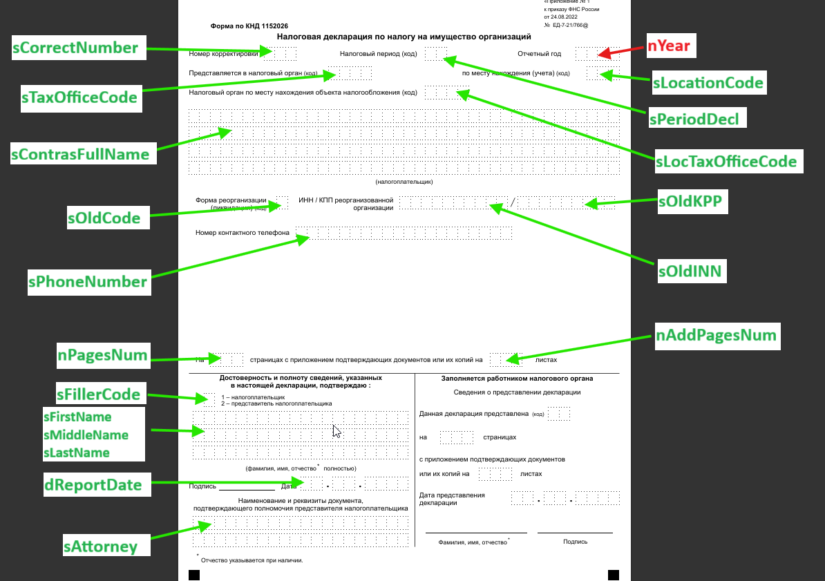

Тип объекта |  | Фиксированный отчет (не УСХ) |  | V | Вид отчетности |  |  |  | Налоговая |  |  |  | V |  | Единица измерения отчетности |  |  |  |  | Налоговая | V | Сохранять результат расчета в JSON |  | Состояние | Налоговая |  |  |  | V

Код |  | КНД 1152026 |  |  | Наименование |  |  |  | Налоговая декларация по имуществу организаций

Описание

Настройка |  |  | Экземпляры
- | Наименование |  |  |  |  | Титульный лист

 | Титульный лист |  |  |  |  |  | Организация |  |  | ООО "ГВОЗДИКА" |  |  |  |  |  |  |  |  |  |  |  |  |  |  |  | … | П | X

 | Страница 1
 |  |  |  |  |  |  | ИНН | 4000013060 |  |  |  |  |  |  | КПП | 400001001
 | Страница 2
 |  |  |  |  |  |  | Данные по реорганизации

 | Страница 3 |  |  |  |  |  | ИНН реорганизованной органиации |  |  |  |  |  |  |  |  |  |  | КПП реорганизованной организации |  |  |  |  | Форма реорганизации/ликвидации (код)

 | …
 |  |  |  |  |  |  | Короткое наименование |  |  |  |  | ООО "ГВОЗДИКА"
 | Страница N
 |  |  |  |  |  |  | Наименование по учредительным документам
 |  |  |  |  |  |  | Общество с ограниченной ответственностью "ГВОЗДИКА"

 |  |  |  |  |  |  | V Визирование
 |  |  |  |  |  |  | Декларант / представитель декларанта (код) |  |  |  |  |  |  |  |  |  |  |  | 1 - Налогоплательщик
 |  |  |  |  |  |  | Ф.И.О. декларанта |  |  |  |  |  |  |  |  |  |  |  | Сойни Тимо Юхани
 |  |  |  |  |  |  | Дата подачи декларации |  |  |  |  |  |  |  |  |  |  |  | 2025-04-30
 |  |  |  |  |  |  | Наименование и реквизиты документа, подтверждающие полномочия |  |  |  |  |  |  |  |  |  |  |  | Устав от 21.02.2020 г.

 |  |  |  |  |  |  | Отчетный год |  |  |  |  |  |  |  |  |  |  |  | 2025
 |  |  |  |  |  |  | Налоговый период (код) |  |  |  |  |  |  |  |  |  |  |  | 21
 |  |  |  |  |  |  | Номер корректировки
 |  |  |  |  |  |  | По месту нахождения учета (код)
 |  |  |  |  |  |  | Предоставляется в налоговый орган (код)
 |  |  |  |  |  |  | Номер контактного телефона
 |  |  |  |  |  |  | Количество листов декларации
 |  |  |  |  |  |  | Количество листов приложения к декларации

 |  |  |  |  |  | Расширения |  |  | Адреса |  | Руководитель и ГБ |  |  | Сопособы связи |  |  | Подписи

Tab_VATTitle
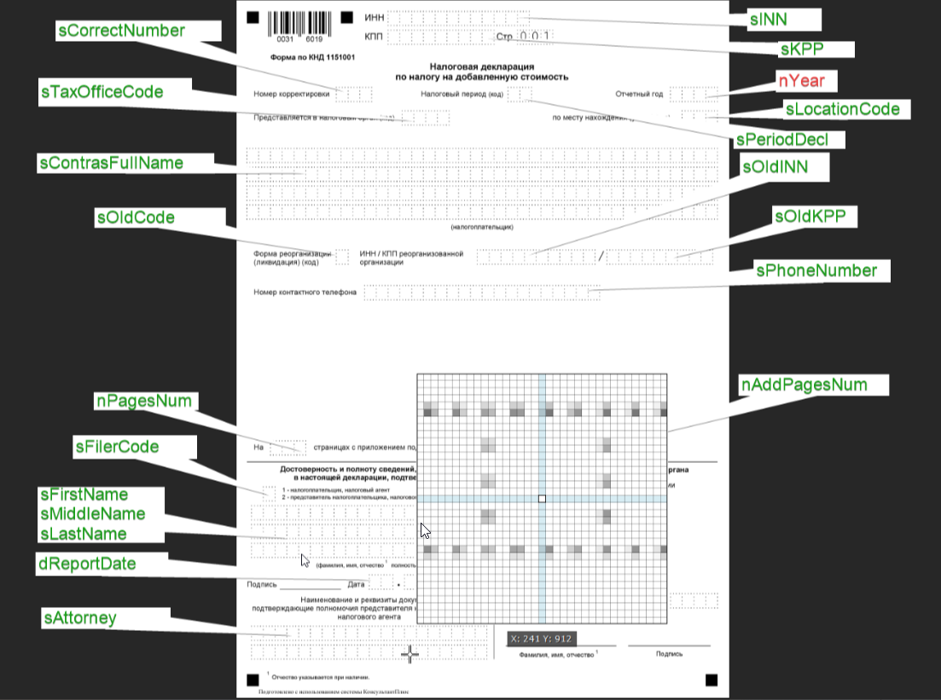

Tab_ProfitTitle
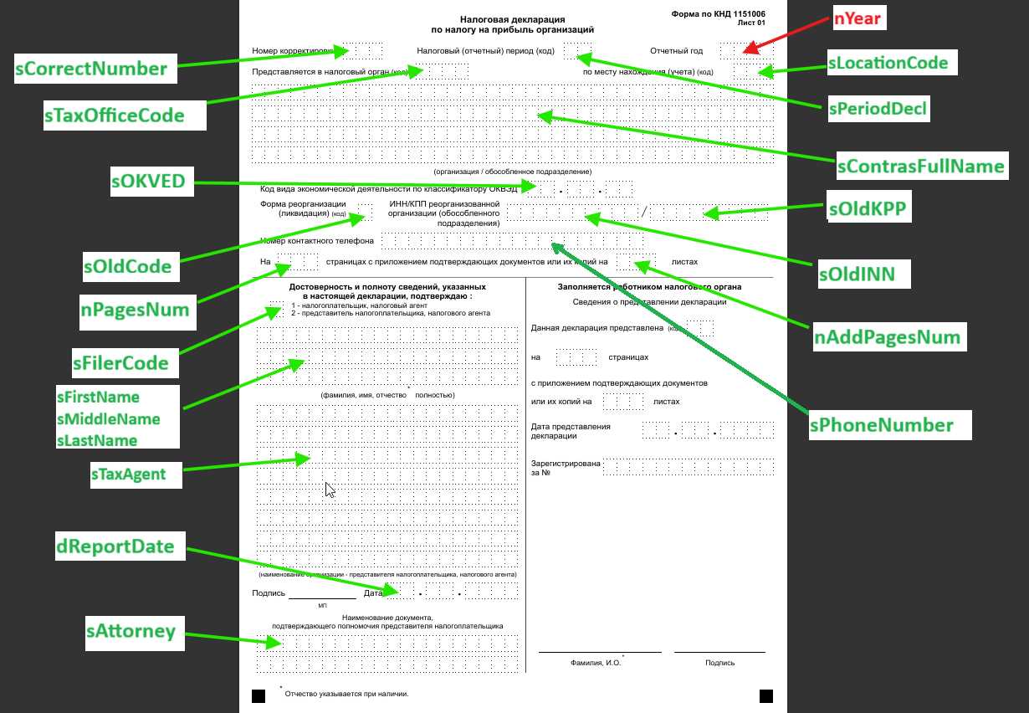

Tab_FormExtension
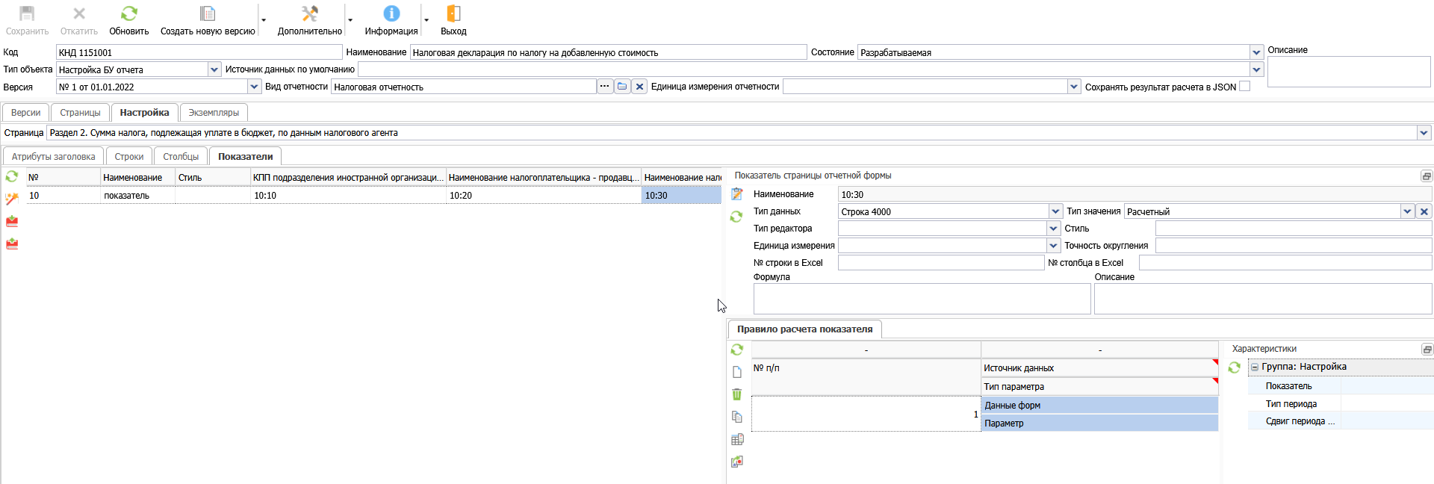

Версии |  | Страницы | Расширения |  | Экземпляры
Расширения и атрибуты |  |  |  | Системное имя |  | Настройка показателя для Атрибута1 класса расширения XXX_ClassName1
- Наименование класса1 |  |  |  | XXX_ClassName1
 | Атрибут1 |  |  | AttrName1
 | Атрибут1 |  |  | AttrName2
 | Атрибут2 |  |  | AttrName3
 | Атрибут3 |  |  | AttrName4
 | Атрибут4 |  |  | AttrName5
 | Атрибут5 |  |  | AttrName6
 | Атрибут6 |  |  | AttrName7
 | Атрибут7 |  |  | AttrName8
 | Атрибут8 |  |  | AttrName9
+ Наименование класса2 |  |  |  | XXX_ClassName2
+ Наименование класса3 |  |  |  | XXX_ClassName3

